오늘의집
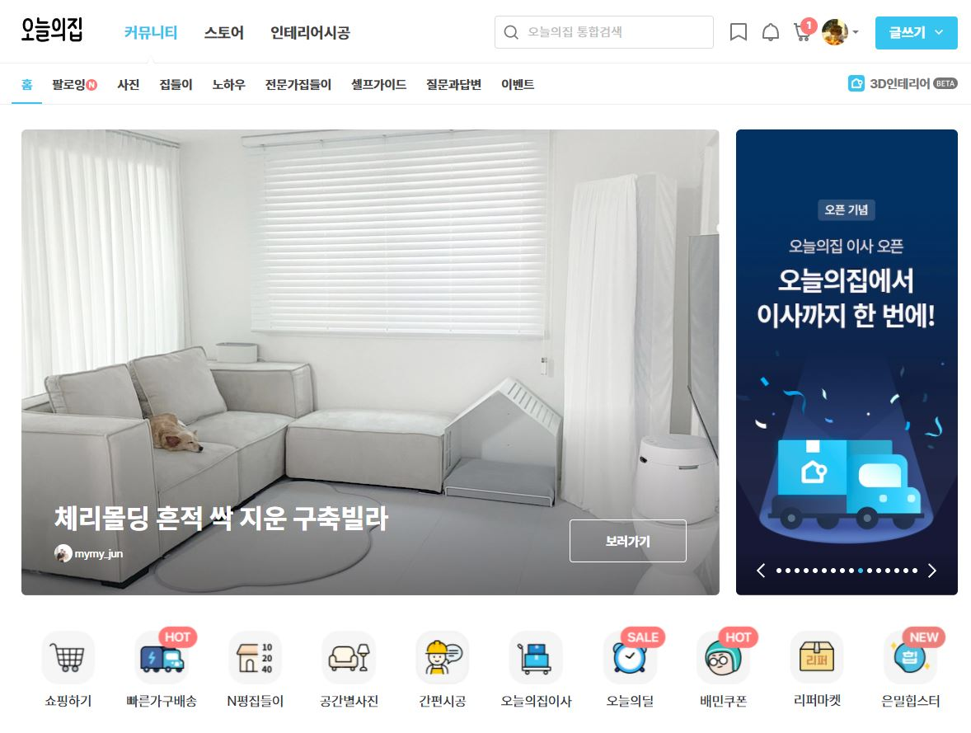
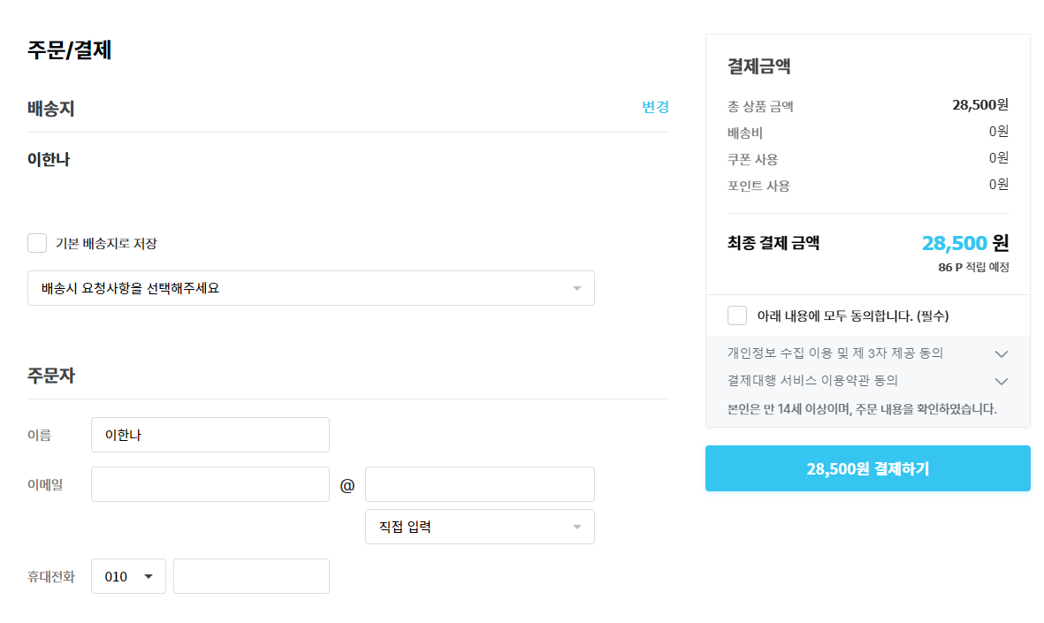

인테리어 커머스 오늘의집

오늘의집 웹사이트 결제 파트 운영중인 웹사이트를 토대로 장바구니에 넣은 상품의 결제를 체크하는 Test Case 작성하였습니다.

